1~2주차
 |  |  | 작성일 | 2025-10-19
History
1 | _1019_00
날짜 | 2025-09-14 | 작성자 | 성가현
중요도 | 하 | 플랫폼 | PC

Detail
비고 | 새 게임 시작 직후 UI 사이즈가 비대하게 출력됨
좌측 상단의 플레이어 상태 UI 사이즈가 비대하게 출력되는 버그

스틸샷
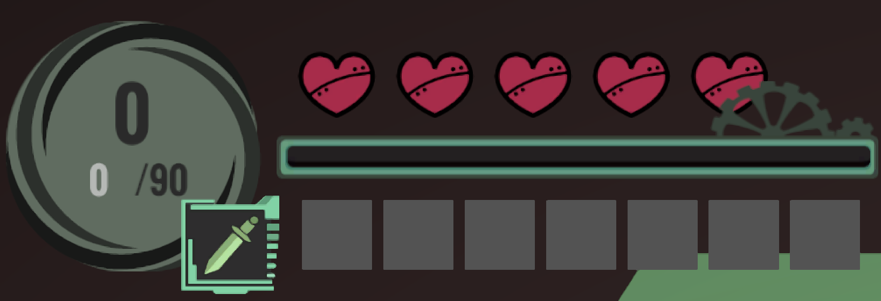

P/F | Pass

3주차
 |  |  | 작성일 | 2025-10-19
History
1 | _1019_00
날짜 | 2025-09-21 | 작성자 | 현서율
중요도 | 하 | 플랫폼 | PC

Detail
비고 | 플레이어가 몬스터와 전투 도중 후진 시 발생하는 동작
단순 애니메이션 문제가 아닌 카메라가 잘못된 방향을 바라보고 있는 전형적인 3인칭 카메라 오류로 판단됨

스틸샷


P/F | Pass

4주차
 |  |  | 작성일 | 2025-10-19
History
1 | _1019_00
날짜 | 2025-09-28 | 작성자 | 김덕용
중요도 | 하 | 플랫폼 | PC

Detail
비고 | 캐릭터가 몬스터에게 검을 휘두루는 모션이 부자연스럽다는 의견
검 스킬 애니메이션 수정 (검을 휘두를 때 한 방향으로만 휘둘러지는 현상이 발생하여 검을 여러 방면으로 휘두르도록 수정하는 게 좋겠다는 기획자 및 QA 피드백을 반영하여 수정)

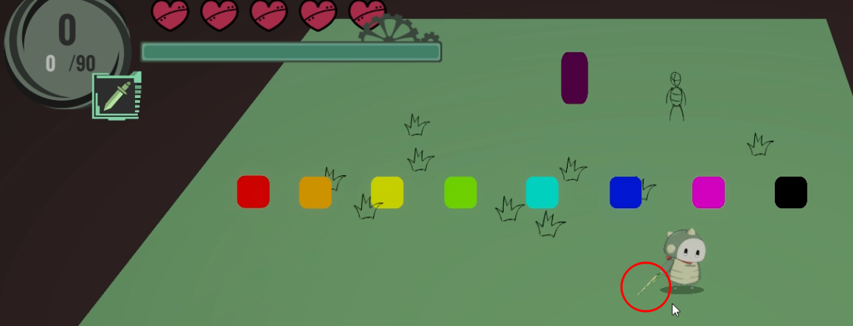
스틸샷
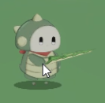 

P/F | Pass

5주차
 |  |  | 작성일 | 2025-10-19
History
2 | _1019_00
날짜 | 2025-10-05 | 작성자 | 현서율
중요도 | 상 | 플랫폼 | PC

Detail
비고 | 전투 도중 스테이지 가장자리 부분에서 몬스터가 스테이지 밖으로 추락해서 사실상 게임 진행이 불가능해진 상황
2025-10-17 이후 버그 발생 확률이 낮아졌고 플밍 측이 코드 수정 이후 해결된 버그로 보임

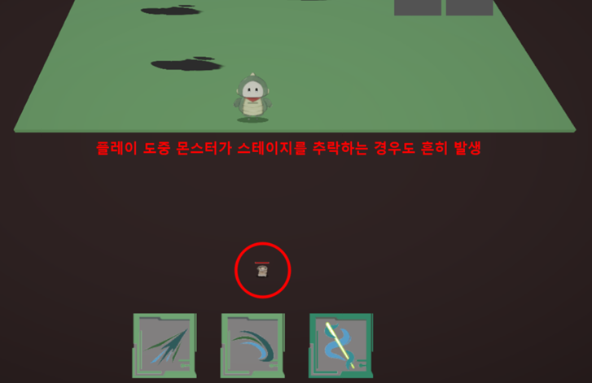
스틸샷

P/F | Pass

6주차
 |  |  | 작성일 | 2025-10-19
History
1 | _1019_00
날짜 | 2025-10-12 | 작성자 | 현서율
중요도 | 상 | 플랫폼 | PC

Detail
비고
몬스터가 공격하지 않고 제자리에 가만히 있는 버그 (2025-10-08 이후 버그 발생 빈도 낮아짐)

스틸샷
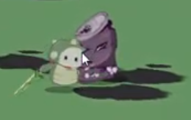

P/F | Pass

8주차
 |  |  | 작성일 | 2025-10-19
History
3 | _1019_00
날짜 | 2025-10-27 | 작성자 | 현서율
중요도 | 중 | 플랫폼 | PC

Detail
영상 | 유물 게이지 수동 조절 가능 버그.mp4
좌측 상단의 유물 획득 게이지를 플레이어가 임의로 수동 조작 가능한 버그 (2025-10-22 이후 수정됨)

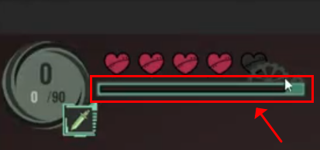
스틸샷

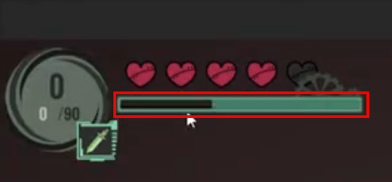

P/F | Pass

9주차
 |  |  | 작성일 | 2025-10-19
History
1 | _1019_00
날짜 | 2025-11-07 | 작성자 | 현서율
중요도 | 중 | 플랫폼 | PC

Detail
비고 | 플레이어가 회전할 때 캐릭터 앞면 애니메이션 오류로 추정
전방 캐릭터 애니메이션 안면 오류 (불쾌감을 느낄 정도의 표정?은 아닌 것 같지만 아트 쪽에서 해결함)

스틸샷


P/F | Pass

10주차
 |  |  | 작성일 | 2025-10-19
History
1 | _1019_00
날짜 | 2025-11-14 | 작성자 | 성가현
중요도 | 중 | 플랫폼 | PC

Detail
비고 | 대쉬할 때 캐릭터 각도가 기울어지는 현상
대쉬가 누적되면 캐릭터의 각도가 완전히 기울어져 전투 시 몬스터를 제대로 겨냥하기 어려움 (플밍 측에 의해 수정된 버그)

스틸샷
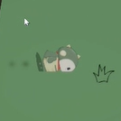 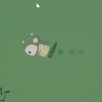  

P/F | Pass

11주차
 |  |  | 작성일 | 2025-10-19
History
1 | _1019_00
날짜 | 2025-11-21 | 작성자 | 현서율
중요도 | 상 | 플랫폼 | PC

Detail
비고 | 중간 미니오염물질과 전투 도중 몬스터가 스테이지 밖으로 이탈하는 현상
전투 도중 미니오염물질 스테이지 이탈 버그 (게임 진행에 지장을 주는 수준) (11/30 새 오브젝트 배치 후 해결된 버그로 보임)

스틸샷
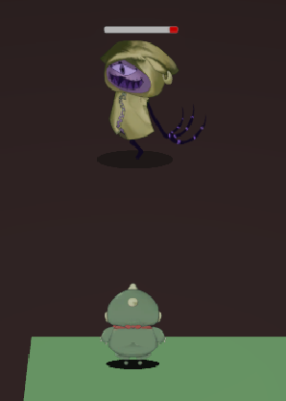

P/F | Pass

12주차
 |  |  | 작성일 | 2025-10-19
History
1 | _1019_00
날짜 | 2025-11-27 | 작성자 | 현서율
중요도 | 중 | 플랫폼 | PC

Detail
비고 | 중간 미니오염물질이 사망한 자리에서 자주 발생하는 현상
스테이지 바닥 텍스처가 깨져 보이는 그래픽 글리치 발생 (11/30 새 오브젝트 배치 후 해결된 버그)

스틸샷
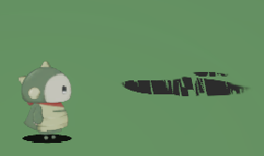 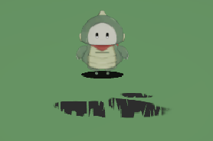

P/F | Pass

13주차
 |  |  | 작성일 | 2025-10-19
History
1 | _1019_00
날짜 | 2025-10-19 | 작성자 | 현서율
중요도 | 상 | 플랫폼 | PC

Detail
비고 | 플레이어 추락 버그.mp4
플레이어가 대쉬 상태에서 나무와 접촉하면 추락하는 현상 발생 (플밍 이재우가 나무끼리 겹쳐서 발생하는 버그로 판단하고 나무 오브젝트 배치 수정할 계획)

스틸샷
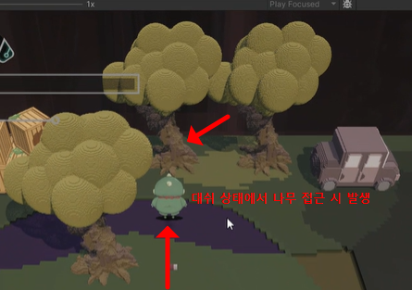

P/F | Fail

